ZiarnoWYKRESY
Średnie ceny zakupu pszenicy konsumpcyjnej i kukurydzy w przedsiębiorstwach dokonujących zakupu zbóż w układzie tygodniowym

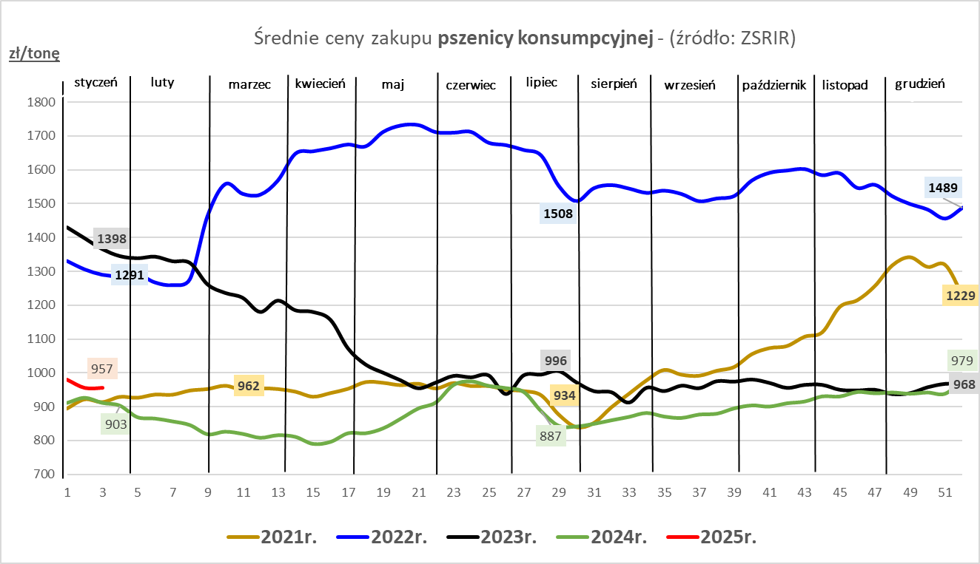
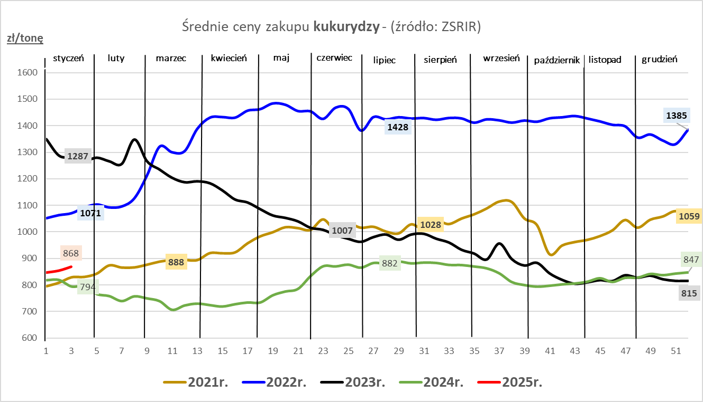

ZiarnoPL_UE_MATIF
Porównanie średnich cen pszenicy konsumpcyjnej i kukurydzy na giełdzie w Paryżu oraz w Polsce i UE
Ceny zbóż w poszczególnych krajach UE dostępne są na stronie | https://agriculture.ec.europa.eu/data-and-analysis/markets/overviews/market-observatories/crops/cereals-statistics_en
W związku z aktualizacją bazy danych KE (nawet do kilku tygodni wstecz) wyliczona średnia cena UE dla poszczególnych zbóż może ulegać zmianie

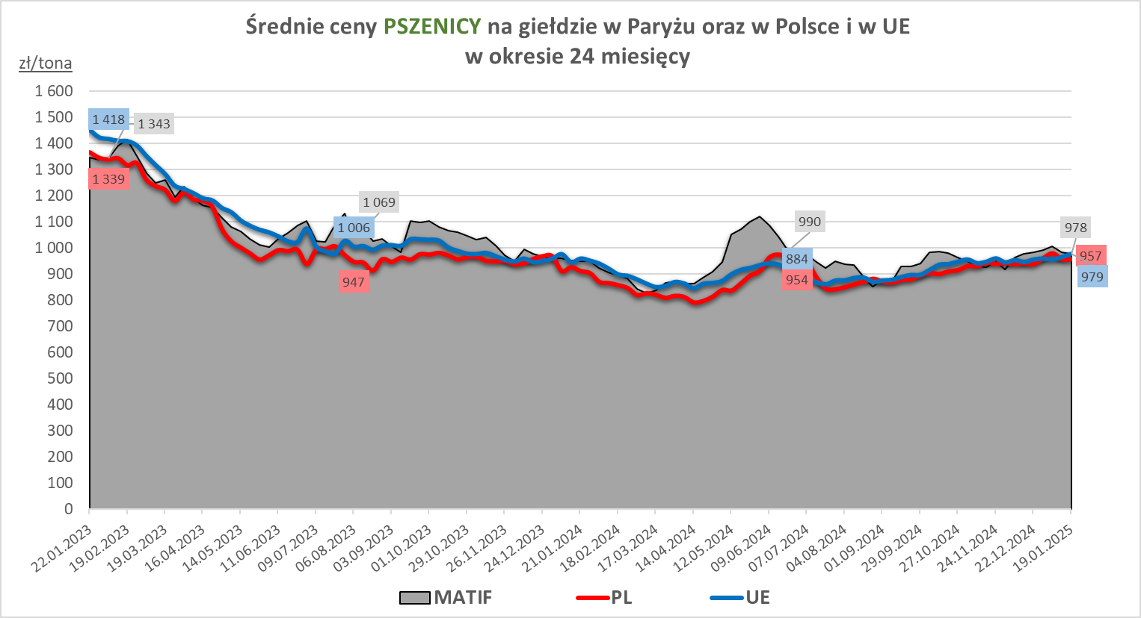
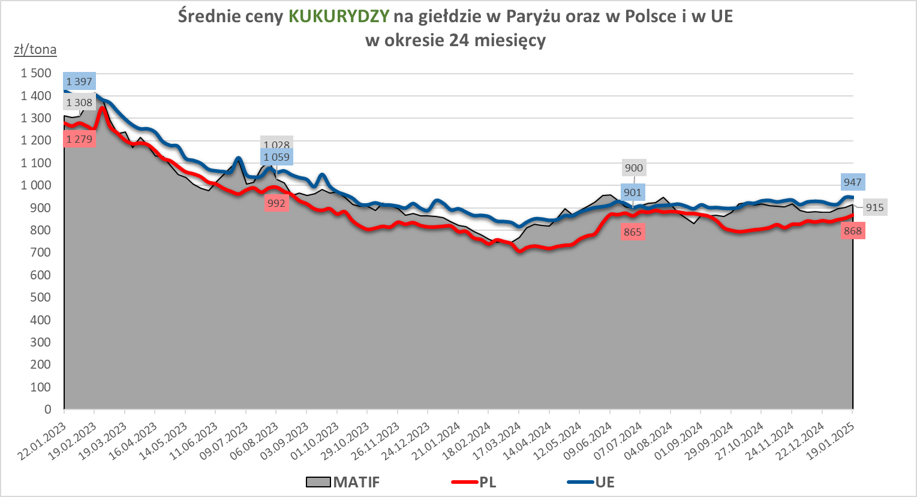

MąkaSPRZED
Średnie ceny sprzedaży mąk w przedsiębiorstwach prowadzących przemiał ziarna zbóż
w okresie: | 13 - 19.01.2025r.

 |  | POLSKA |  |  |  |  | MAKROREGION
 |  |  |  |  |  |  | Centralno-Wschodni |  |  | Południowy |  |  | Północno-Zachodni
MĄKA | TYP MĄKI | Cena [zł/tona] |  | Zmiana | Strukt. obrot. [%] |  | Cena [zł/tona] |  | Zmiana | Cena [zł/tona] |  | Zmiana | Cena [zł/tona] |  | Zmiana
 |  | 2025-01-19 | 2025-01-12 | ceny [%] | 2025-01-19 | 2025-01-12 | 2025-01-19 | 2025-01-12 | ceny [%] | 2025-01-19 | 2025-01-12 | ceny [%] | 2025-01-19 | 2025-01-12 | ceny [%]
PSZENNA detaliczna (1kg) wg rodzaju:
tortowa | 450 | 1,753 | 1,807 | -3.0 | 63.8 | 63.5 | 1,743 | 1,856 | -6.1 | 1,740 | 1,788 | -2.7 | 1,797 | 1,790 | 0.4
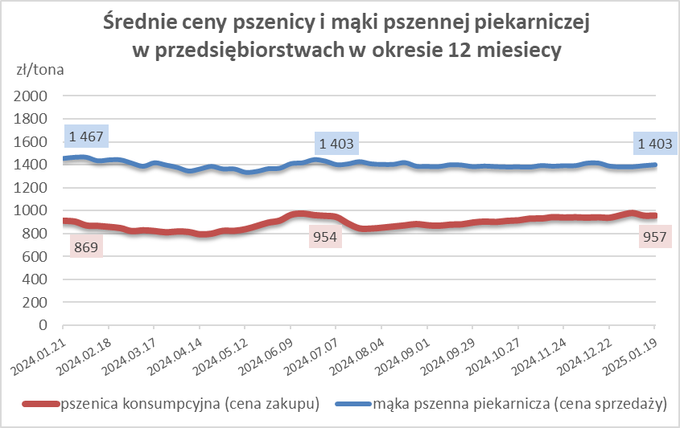
wrocławska | 500 | 2,148 | 2,088 | 2.9 | 14.6 | 18.1 | 2,159 | nld | * | nld | nld | * | 1,833 | 1,878 | -2.4
poznańska | 500 | 2,351 | 2,757 | -14.7 | 7.2 | 6.2 | 2,543 | 2,683 | -5.2 | 2,537 | 2,855 | -11.1 | nld | nld | *
krupczatka | 450/500 | 2,278 | 2,264 | 0.6 | 0.5 | 1.0 | nld | nld | * | -- | -- | -- | nld | nld | *
luksusowa | 550 | 2,714 | nld | * | 14.0 | 11.2 | 3,608 | nld | * | nld | nld | * | 1,850 | nld | *
 | Ogółem | - | - | - | 100.0 | 100.0 | - | - | - | - | - | - | - | - | -
PSZENNA | 450 | 2,130 | 2,228 | -4.4 | 5.8 | 4.6 | 1866 | 1921 | -2.9 | 2341 | 2462 | -4.9 | 1791 | 1729 | 3.6
detaliczna | 500 | 2,271 | 2,308 | -1.6 | 3.1 | 2.8 | 2261 | 2201 | 2.7 | 2736 | 2866 | -4.5 | 1928 | 1928 | 0.0
(paczkowana 1kg) | 550 | 2,822 | nld | * | 0.8 | 0.6 | 3608 | nld | * | nld | nld | * | 1910 | nld | *
 | 650 | 1,567 | 1,500 | 4.4 | 0.5 | 0.6 | -- | -- | -- | 1604 | nld | * | nld | nld | *
 | Ogółem | - | - | - | 10.3 | 8.6 | -- | -- | -- | -- | -- | -- | -- | -- | --
PSZENNA | 450 | 1,732 | 1,600 | 8.2 | 1.4 | 1.4 | 1584 | 1542 | 2.7 | 1841 | 1743 | 5.6 | 1524 | 1387 | 9.9
piekarnicza | 500 | 1,510 | 1,507 | 0.2 | 9.7 | 9.2 | 1569 | 1568 | 0.1 | 1499 | 1488 | 0.7 | 1446 | 1442 | 0.3
(w workach) | 550 | 1,588 | 1,562 | 1.7 | 3.3 | 4.3 | 1878 | 1940 | -3.2 | 1469 | 1471 | -0.1 | 1403 | 1409 | -0.5
 | 650 | 1,414 | 1,413 | 0.1 | 1.5 | 1.4 | 1362 | 1369 | -0.6 | 1446 | 1437 | 0.7 | 1366 | 1344 | 1.6
 | 750 | 1,394 | 1,403 | -0.7 | 6.3 | 6.9 | 1407 | 1402 | 0.3 | 1438 | 1457 | -1.3 | 1324 | 1318 | 0.4
 | 850 | 1,491 | 1,490 | 0.1 | 0.2 | 0.1 | 1504 | nld | * | -- | -- | -- | 1339 | nld | *
 | Ogółem | - | - | - | 22.4 | 23.2 | - | - | - | - | - | - | - | - | -
PSZENNA | 450 | 1,298 | 1,369 | -5.2 | 2.9 | 2.6 | 1314 | 1303 | 0.9 | 1315 | 1399 | -6.0 | nld | nld | *
piekarnicza | 500 | 1,383 | 1,375 | 0.5 | 12.5 | 14.8 | 1328 | 1334 | -0.4 | 1464 | 1461 | 0.2 | 1397 | 1399 | -0.2
(luzem) | 550 | 1,423 | 1,417 | 0.4 | 22.9 | 19.3 | 1347 | 1347 | 0.0 | 1426 | 1428 | -0.2 | 1441 | 1426 | 1.0
 | 650 | 1,329 | 1,323 | 0.4 | 8.4 | 11.5 | 1261 | 1263 | -0.2 | 1417 | 1416 | 0.1 | nld | 1246 | *
 | 750 | 1,291 | 1,275 | 1.2 | 11.9 | 10.4 | 1302 | 1297 | 0.4 | 1298 | 1279 | 1.5 | 1253 | 1233 | 1.6
 | 850 | 1,252 | 1,266 | -1.1 | 0.3 | 0.8 | nld | nld | * | nld | nld | * | nld | nld | *
 | Ogółem | - | - | - | 58.9 | 59.4 | - | - | - | - | - | - | - | - | -
ŻYTNIA | 580 | 1,231 | 1,228 | 0.2 | 0.3 | 0.3 | 1199 | 1177 | 1.9 | 1275 | 1308 | -2.5 | 1287 | 1229 | 4.7
piekarnicza | 720 | 1,227 | 1,237 | -0.8 | 2.9 | 3.1 | 1236 | 1237 | -0.1 | 1254 | 1270 | -1.3 | 1201 | 1218 | -1.4
(w workach) | 2000 | 1,268 | 1,216 | 4.3 | 0.2 | 0.3 | 1228 | 1188 | 3.3 | nld | nld | * | 1353 | 1281 | 5.6
 | Ogółem | - | - | - | 3.4 | 3.7 | - | - | - | - | - | - | - | - | -
ŻYTNIA | 580 | nld | 1,229 | * | 0.0 | 0.0 | -- | nld | -- | -- | nld | -- | nld | -- | --
piekarnicza | 720 | 1,045 | 1,046 | -0.1 | 4.8 | 5.0 | 1027 | 1018 | 0.8 | 1099 | 1092 | 0.6 | 1057 | 1096 | -3.5
(luzem) | 2000 | 1,076 | nld | * | 0.1 | 0.1 | 1076 | nld | * | -- | -- | -- | -- | -- | --
 | Ogółem | - | - | - | 5.0 | 5.1 | - | - | - | - | - | - | - | - | -
 |  |  |  | Ogółem | 100.0 | 100.0

MąkaZAK
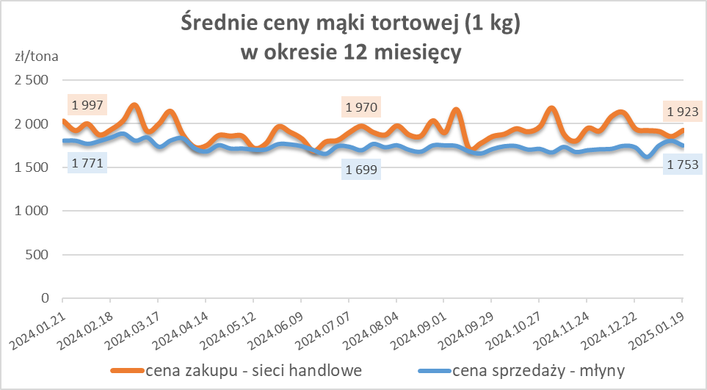
Średnie ceny zakupu mąki pszennej (ważniejszych rodzajów) płacone przez podmioty handlu detalicznego
w okresie: | 13 - 19.01.2025r.

Towar |  | POLSKA
 |  | Cena [zł/tona] |  | Zmiana
 |  | 2025-01-19 | 2025-01-12 | ceny [%]
PSZENNA detaliczna (1kg) wg rodzaju | Tortowa 450 | 1,923 | 1,852 | 3.8
 | Luksusowa 550 | 1,704 | 1,534 | 11.1
 | Wrocławska 500 | 2,138 | nld | *

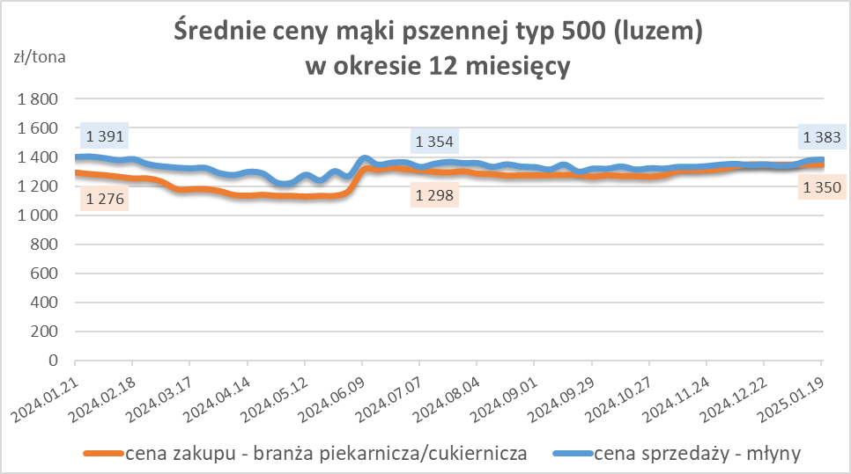
Średnie ceny zakupu mąki (ważniejszych rodzajów) płacone przez podmioty branży piekarsko-cukierniczej
w okresie: | 13 - 19.01.2025r.

Towar | Typ | POLSKA
 |  | Cena [zł/tona] |  | Zmiana
 |  | 2025-01-19 | 2025-01-12 | ceny [%]
Pszenna luzem | 500 | 1,350 | 1,350 | 0.0
 | 750 | 1,278 | 1,253 | 2.0
Żytnia luzem | 720 | 1,017 | 1,020 | -0.3
Pszenna w workach | 500 | 1,533 | 1,433 | 6.9
 | 750 | nld | nld | *
Żytnia w workach | 720 | 1,063 | 1,025 | 3.7

HZ wykresy
